Redovisning
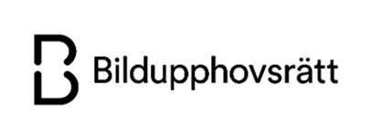

Denna redovisningsmall ska användas för att redovisa användning av upphovsrättsligt skyddade verk enligt er Årslicens med Bildupphovsrätt. Har ni både ett Bildavtal och Samlingsavtal behöver ni göra separata redovisningar. Det gör ni genom att fylla i och spara en fil för varje Årslicens. Under fliken Instruktioner i mallen (nere till vänster) hittar ni stöd för att fylla i redovisningen korrekt. Döp filen till kundens namn, licenstyp och licensperiod (till exempel X kommun Bildavtal 2025). Filen ska sedan skickas till arslicens@bildupphovsratt.se. Har ni några frågor kring redovisningen eller tillämpningen av avtalet är ni välkomna att mejla oss på arslicens@bildupphovsratt.se.

Obligatoriska uppgifter |  |  | Aktuella faktureringsuppgifter
Kundnamn |  |  | Fakturaadress
Organisationsnummer
Kontaktperson namn |  |  | PDF-faktura via e-post
Kontaktperson e-post |  |  | Ange e-postadress
Typ av avtal | Kommun Bildavtal
Redovisningen avser användning år: |  |  | E-faktura
Totalt antal unika verk |  |  | GLN-nummer, 13 siffror
Antal invånare |  |  | Referens (namn/kod)
Verk på sociala medier publicerade tidigare år* | Välj i listan

*Bildavtalet omfattar användning av verk på era sociala medier. Om verk som ni lagt upp tidigare år ligger kvar, kan ni antingen redovisa dessa nedan, eller betala en separat licensavgift för dessa enligt prislistan. Vänligen välj ett av alternativen i listan.

Fyll i/redovisa användningen av verk nedan. *OBS grönmarkerade kolumner är obligatoriska!
Efternamn/Pseudonym* | Förnamn* | Födelseår | Dödsår | Nationalitet | Antal verk* | Typ av verk | Ytterligare uppgifter om upphovspersonen och/eller verken | Verk utomhus | Publiceringsår*

